※マクロについて
本ファイルにはマクロが設定されています。作業時に以下の2点にご留意の上、必ずマクロを有効にして使用願います。

留意点1 [マクロを有効にする際の留意点] | 留意点２ [マクロを使用する際の留意点]
①：「コンテンツの有効化」（赤○囲み）を選択するとマクロが有効になります。
②：シート名を変更したり、シートを削除したりしないでください。

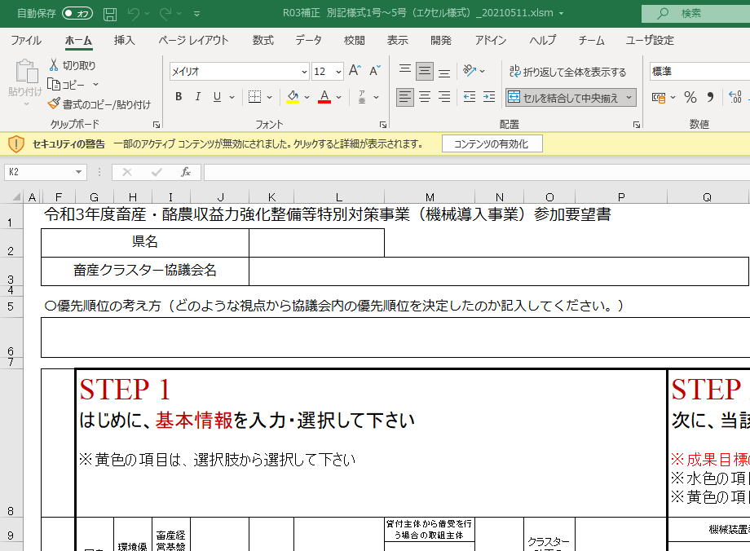
 | マクロの列の挿入・削除は行わないでください。 セルの位置が変わると正しく動かなくなることがあります。 | 行の挿入時は、「要望記載欄を10行追加」ボタンを クリックしてください。 最終行の下に要望記載欄が10行追加され、「優先順位」 欄も自動的に入力されます。 コピーしたセルの挿入後は、優先順位が重複しない ように修正してください。

